Instruções
 |  | Orçamento Doméstico

Por que elaborar um plano de orçamento doméstico ?
O Idec elaborou esta ferramenta para auxiliar na administração mais eficiente do seu orçamento doméstico, de forma a possibilitar:

1) acompanhar a origem e destino das receitas (salário e rendimento adicional);
2) identificar o hábito de consumo e os bens e serviços essenciais;
3) controlar gastos para manter o equilíbrio financeiro;
4) prever os rendimentos para o mês à frente;
5) planejar e definir prioridades

A elaboração do orçamento doméstico exige dedicação, porém, é necessária para quem tem planos e deseja ter mais tranquilidade para lidar com as contas e realizar projetos futuros.
Estabelecer metas e envolver a família contribui para alcançar esse objetivo.

Para o Idec, o combate ao superendividamento parte do acesso a educação financeira e da reflexão sobre o consumo consciente, assim como do respeito ao Código de Defesa do Consumidor.

Como utilizar a planilha de orçamento doméstico elaborada pelo Idec

1º passo: | Para mudar o ano nas pastas digite o novo período aqui |  | 2013
 | Identifique a pasta correspondente ao mês de consumo conforme o nome indicado no rodapé da planilha.

 | Ao iniciar o uso da planilha limpe as informações inseridas como exemplos nos campos autorizados para ilustrar a funcionalidade da ferramenta.
 | As pastas que NÃO necessitam de preenchimento estão protegidas por senhas para evitar que as fórmulas sejam apagadas acidentalmente.
2º passo: | A planilha está configurada em: Pastas com nome dos meses de consumo; pasta "Real" consolida as informações lançadas mensalmente; pasta "Previsão" para lançamento antecipado
 | dos gastos previstos para todo o ano seguinte; pasta "C.Crédito" para acompanhamento das compras parceladas; pasta "Aplicações" para consolidar informações sobre investimentos;
 | pasta "Real x Previsto" para comparar os gastos realizados e previstos e auxiliar na reoganização dos recursos; e pasta "Gráfico" para avaliar o desempenho e identificar origem e destino
 | dos recursos .
 | É importante antes de iniciar o ano, preencher a planilha de previsão, não precisa ser valores exatos, basta acompanhar a média de receita e despesas do ano anterior.
 | Para auxiliar a identificação de onde a conta deve ser lançada, entre em qualquer mês e localize o botão e localize
 | onde esta conta deve ser lançada e preencha todos os meses. Esta planilha será preenchida uma única vez, você gastará um tempinho a mais, porém, somente uma vez para preencher
 | os campos, imagine como será sua vida financeira durante o ano todo.

 | No dia-a-dia o preenchimento da planilha será mais rápido e fácil, após selecionar o mês em curso, preencha apenas os campos com fundo branco, cada conta ocupará uma linha.
 | Serão preenchidas cinco campos: Código da conta, data, descritivo ou nome do fornecedor, valor e meio de pagamento.

 | As informações mais revelantes sobre receita/despesa serão preenchidas nas pastas mensais. As pastas: "Real" e "Gráfico" serão preenchidas automaticamente, as pastas "C.Crédito" e
 | "Aplicações" apresentam campos que devem ser preenchidos conforme a orientação indicada nas pastas.

3º passo: | Nas pastas mensais, além do lançamento da conta (receita ou despesa), haverá um registro da movimentação financeira, através do saldo de pagamento das contas.
 | A movimentação do saldo no mês, partirá do saldo anterior, que deverá ser preenchido ao iniciar o mês, o fluxo será atualizado a cada novo lançamento de conta. Para essa condição,
 | a movimentação seguirá os meios de pagamento e respectivos canais (conta corrente, dinheiro e cartão de crédito).
 | Para que os campos da movimentação do saldo no mês reconheça qual canal de pagamento foi utilizado, realize a (entrada/saída) ao lado do valor de cada conta com o botão
 | e registre no campo correspondente o código do meio de pagamento.

 | Preencha somente os campos vazios com fundo branco, cada despesa deverá ocupar uma linha, para saber qual o código correspondente.

 | Antes de fazer o lançamento verifique o código da despesa. Ex.: Grupo Educação - Subgrupo Matrícula/Mensalidade = E1. Ao digitar o código o texto surgirá no campo indicado
 | basta lançar o nome do estabelecimento, o valor e o meio de pagamento utilizado.
 |  |  |  | Digite nos campos correspondentes o saldo final do mês anterior
 |  |  |  | e saldo parcelado do cartão de crédito para próxima fatura

4º passo: | As informações lançadas nos meses serão automaticamente transferedas para a pasta "Real" , nessa tabela será possível acompanhar tudo que foi recebido e gasto no ano.
 | Logo abaixo da tabela com detalhamento das contas, está disponível o consolidado e o resumo do fluxo dos meios de pagamentos (entradas/saídas). O acompanhamento
 | dessas duas planilhas é importante para a compreensão que não pagamos exatamente como recebemos e consumimos, portanto uma complementa a outra e auxilia na decisão
 | de como consumir e administrar o risco de endividamento.
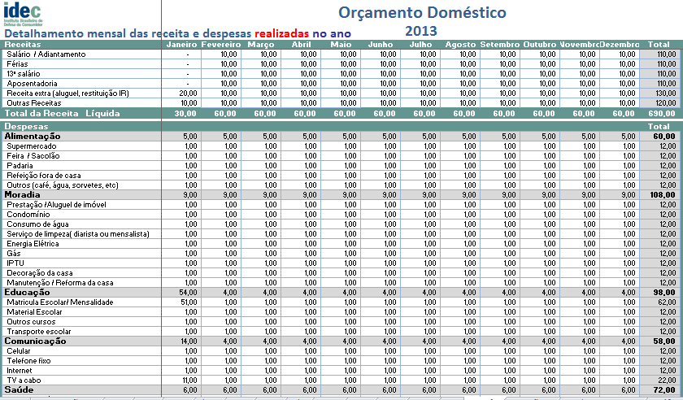

5º passo: | A pasta "Previsto Ano" deve ser preenchida com a média simples das receitas e despesas realizadas nos últimos seis meses, mesmo que seja do ano anterior.
 | Se não for possível, estime com base nos valores do mês atual e faça ajustes durante os primeiros meses do ano e procure se manter dentro do orçamento previsto.
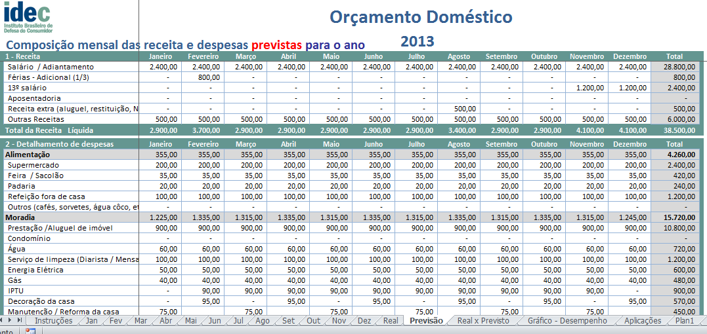

6º passo: | A pasta "C.Credito" deverá ser preenchida com os dados correspondentes aos lançamentos com parcelamento de compras no cartão, e projeção dos valores para os próximos meses.
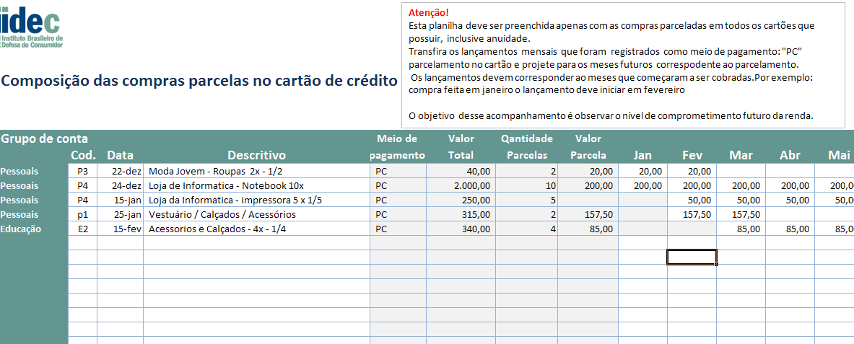

7º passo: | A pasta "Aplicações" tem o objetivo de estimular o consumidor a refletir o consumo e programar recursos para realizar gastos emergenciais ou projetos futuros. A estrutura da
 | da pasta possibilita a inclusão de outros campos de acordo com as aplicações que cada usuário possui em função da grande variedade de investimentos existentes. O objetivo da
 | tabela é estimular a formação de uma reserva, partindo da caderneta de poupança, acessível ao perfil de toda a população e de baixo risco.
 | A planilha não realiza o cálculo de remuneração, mas a consolidação dos investimentos a partir dos registros obtidos em extratos para acompanhar ao longo do ano a composição do saldo.
 | extratos dos bancos, o acompanhamento consolidado das contas.
 | Juntamente com a tabela de aplicações financeiras foi projetada uma tabela bem simples identificada como "Projetos Futuros - quanto guardar para realizar..." a proposta é registrar
 | projetos e planos futuros, muitos sem data determinada, mas que é possível projetar hoje o investimento necessário e programar a formação do saldo necessário para realizá-lo em
 | algum momento futuro.
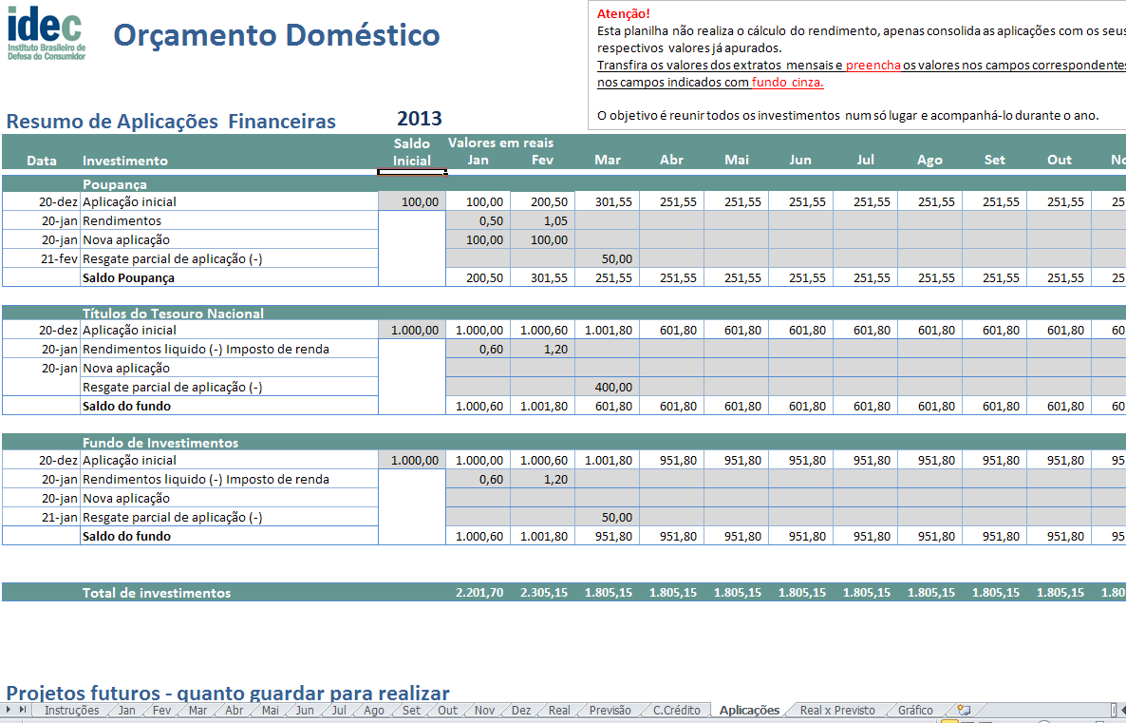

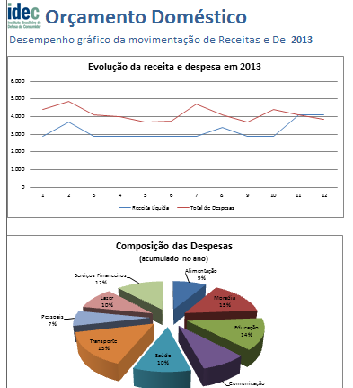
8º passo: | A pasta "Real x Previsto" apresenta a comparação entre o real x previsto mensal e a participação percentual de cada grupo de despesa sobre a receita no mês. Esta tabela e também
 | a pasta contendo os gráficos são preenchidas automaticmente, conforme a inclusão dos dados mensalmente.
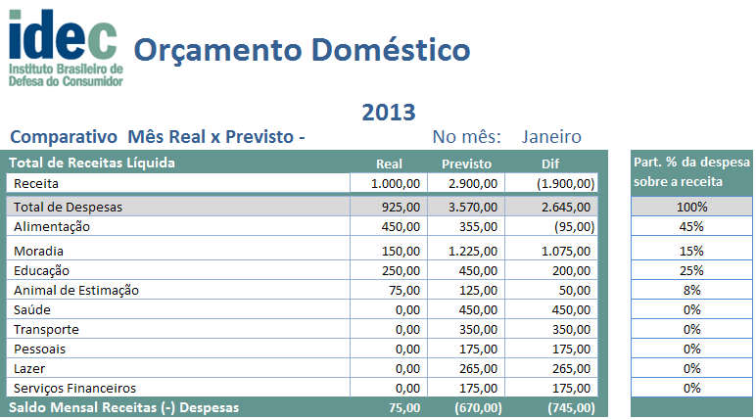

Natureza das despesas e o fluxo de caixa

1. Receita líquida: Correspondentes a todo o recurso financeiro que é disponibilizado na conta corrente como: salário líquido, 1/3 de férias, décimo terceiro salário, mesada,
recebimento de aluguel, aposentadoria, restituição de IR, ou salário recebido durante o mês.
2. Detalhamento de Despesas: Foram criados nove grupos com as despesas mais frequentes , classificadas como fixas e variáveis, que envolvem as necessidades essenciais para a sobrevivência das pessoas e que fazem parte de seu cotidiano da maioria das famílias

As despesas fixas são contas regulares, ou seja, ocorrem todos os meses e garantem a prestação de serviços contínuos e essenciais, como: fornecimento de energia elétrica, água, aluguel, prestação da casa, alimentação. Despesas que não podem ser interrompidas e possuem menor flexibilidade para administrar.

As despesas variáveis são despesas de ocorrência eventual e consideradas não essenciais, ou seja, podem ter o seu consumo suspenso, reduzido, substituido e interrompido como: Gastos com lazer(cinema, teatro, restaurantes), gasolina, estacionamento, seguros, empréstimo.

3. Meio de pagamento utilizado: Corresponde aos canais utilizados para efetuar o pagamento das contas. Nesse caso, passa-se a observar a disponibilidade de dinheiro em conta para realizar os compromisso assumidos no mês, de acordo como a receita disponível e os gastos realizados.

Atenção para os lançamento das despesas pagas com CARTÕES DE CRÉDITO. O uso do cartão de crédito possui algumas particularidades em função do uso no presente e o pagamento no futuro, com variações como compras parceladas e possibilidade de pagamento mínimo. Nesses casos, lance cada valor efetivamente pago nos meses correspondentes.

Para fazer o lançamento no campo "Detalhamento de despesas" considere a forma de pagamento. Veja os exemplos: a. Compra sem parcelamento no cartão de crédito: Exemplo: Compras no supermercado, lance o valor pago com cartão direto no grupo Alimentação/supermercado. b. Compra parcelada no cartão de crédito: Exemplo: Uma geladeira que custa R$ 960,00 e foi adquirida em 10 parcelas sem juros, lance o valor equivalente a 1º parcela no campo Moradia/reforma casa/aquisição de bens, nos meses seguintes lance a parcela na pasta "C.Crédito" Parcelas no cartão de meses anteriores".

4. Fluxo de Caixa: Esse quadro não precisa ser preenchido é composto por fórmulas com os resultados dos lançamento realizados e resume toda a movimentação financeira do mês e indica as condições de saldo disponível ou a situação de uso do cheque especial. O fluxo considera o saldo do mês anterior juntamente com a receita líquida do mês e indica o saldo em caixa para os pagamentos a serem realizados (Receita - Despesa).

DESAFIO DA POUPANÇA: Constituir uma reserva para emergências ou formar uma poupança para a realização de um projeto futuro, exemplo: (Viagem, compra de uma TV nova, reformar a casa) requer um dedicação e disciplina com os gastos e deve ser considerado como uma despesa, um compromisso permanente. A partir desse ponto, será possível juntar um pouco de dinheiro.
8. Comparativo no mês: Esta pasta permite acompanhar a relação entre as previsões estimadas e a situação real entre receita e despesa. Os gráficos são alimentados por fórmulas e são alterados de acordo com os dados lançados no campo Real. Através do gráfico é possível visualizar a participação que cada despesa tem na receita e também quais são os meios de pagamentos mais utilizados no mês. Estas informações são úteis no momento de revisão de gastos e planejamento de aquisição de bens e serviços de valores elevados.
9. Gráfico com participação das despesas: Os gráficos permitem um avaliação da destinação da renda e os meios de pagamento mais utilizados. Apresenta a concentração das maiores despesas e sinaliza desequilíbrios e necessidade de revisão de gastos. Os gráficos são alimentados por fórmulas e alterados de acordo com o lançamento da coluna (Real) do mês correspondente.

Real x Previsto
A indicação de erro no cálculo da tabela será eliminada, quando as informações forem inseridas nas pastas de despesas de cada mês e o preenchimento da planilha "Previsão"
Orçamento Doméstico
 | 2013
Comparativo Mês Real x Previsto - |  | No mês: | Janeiro
Total de Receitas Líquida | Real | Previsto | Dif | Part. % da despesa sobre a receita
Receita | 1,000.00 | 560.00 | 440.00
 |  |  |  | Real
Total de Despesas | 1,650.00 | 550.00 | (1,100.00) | 165%
Alimentação | 1,150.00 | 50.00 | (1,100.00) | 115%
Moradia | 0.00 | 120.00 | 120.00 | 0%
Educação | 0.00 | 40.00 | 40.00 | 0%
Animal de Estimação | 0.00 | 40.00 | 40.00 | 0%
Saúde | 0.00 | 60.00 | 60.00 | 0%
Transporte | 0.00 | 90.00 | 90.00 | 0%
Pessoais | 0.00 | 40.00 | 40.00 | 0%
Lazer | 0.00 | 40.00 | 40.00 | 0%
Serviços Financeiros | 500.00 | 70.00 | (430.00) | 50%
Saldo Mensal Receitas (-) Despesas | (650.00) | 10.00 | (660.00)

Comparativo Mês Real x Previsto - 2º semestre |  | Mês: | Fevereiro
Total de Receitas | Real | Previsto | Dif | Part % da despesa sobre a receita
Receita | 0.00 | 0.00 | 0.00
 |  |  |  | Real
Total de Despesas | 0.00 | 0.00 | 0.00 | #DIV/0!
Alimentação | 0.00 | 0.00 | 0.00 | #DIV/0!
Moradia | 0.00 | 0.00 | 0.00 | #DIV/0!
Educação | 0.00 | 0.00 | 0.00 | #DIV/0!
Animal de Estimação | 0.00 | 0.00 | 0.00 | #DIV/0!
Saúde | 0.00 | 0.00 | 0.00 | #DIV/0!
Transporte | 0.00 | 0.00 | 0.00 | #DIV/0!
Pessoais | 0.00 | 0.00 | 0.00 | #DIV/0!
Lazer | 0.00 | 0.00 | 0.00 | #DIV/0!
Serviços Financeiros | 0.00 | 0.00 | 0.00 | #DIV/0!
Saldo Mensal Receitas (-) Despesas | - | - | 0.00

Comparativo Mês Real x Previsto - 2º semestre |  | Mês: | Março
Total de Receitas | Real | Previsto | Dif | Part % da despesa sobre a receita
Receita | 0.00 | 0.00 | 0.00
 |  |  |  | Real
Total de Despesas | 0.00 | 0.00 | 0.00 | #DIV/0!
Alimentação | 0.00 | 0.00 | 0.00 | #DIV/0!
Moradia | 0.00 | 0.00 | 0.00 | #DIV/0!
Educação | 0.00 | 0.00 | 0.00 | #DIV/0!
Animal de Estimação | 0.00 | 0.00 | 0.00 | #DIV/0!
Saúde | 0.00 | 0.00 | 0.00 | #DIV/0!
Transporte | 0.00 | 0.00 | 0.00 | #DIV/0!
Pessoais | 0.00 | 0.00 | 0.00 | #DIV/0!
Lazer | 0.00 | 0.00 | 0.00 | #DIV/0!
Serviços Financeiros | 0.00 | 0.00 | 0.00 | #DIV/0!
Saldo Mensal Receitas (-) Despesas | - | - | 0.00

Comparativo Mês Real x Previsto - 2º semestre |  | Mês: | Abril
Total de Receitas | Real | Previsto | Dif | Part % da despesa sobre a receita
Receita | 0.00 | 0.00 | 0.00
 |  |  |  | Real
Total de Despesas | 0.00 | 0.00 | 0.00 | #DIV/0!
Alimentação | 0.00 | 0.00 | 0.00 | #DIV/0!
Moradia | 0.00 | 0.00 | 0.00 | #DIV/0!
Educação | 0.00 | 0.00 | 0.00 | #DIV/0!
Animal de Estimação | 0.00 | 0.00 | 0.00 | #DIV/0!
Saúde | 0.00 | 0.00 | 0.00 | #DIV/0!
Transporte | 0.00 | 0.00 | 0.00 | #DIV/0!
Pessoais | 0.00 | 0.00 | 0.00 | #DIV/0!
Lazer | 0.00 | 0.00 | 0.00 | #DIV/0!
Serviços Financeiros | 0.00 | 0.00 | 0.00 | #DIV/0!
Saldo Mensal Receitas (-) Despesas | - | - | 0.00

Comparativo Mês Real x Previsto - 2º semestre |  | Mês: | Maio
Total de Receitas | Real | Previsto | Dif | Part % da despesa sobre a receita
Receita | 0.00 | 0.00 | 0.00
 |  |  |  | Real
Total de Despesas | 0.00 | 0.00 | 0.00 | #DIV/0!
Alimentação | 0.00 | 0.00 | 0.00 | #DIV/0!
Moradia | 0.00 | 0.00 | 0.00 | #DIV/0!
Educação | 0.00 | 0.00 | 0.00 | #DIV/0!
Animal de Estimação | 0.00 | 0.00 | 0.00 | #DIV/0!
Saúde | 0.00 | 0.00 | 0.00 | #DIV/0!
Transporte | 0.00 | 0.00 | 0.00 | #DIV/0!
Pessoais | 0.00 | 0.00 | 0.00 | #DIV/0!
Lazer | 0.00 | 0.00 | 0.00 | #DIV/0!
Serviços Financeiros | 0.00 | 0.00 | 0.00 | #DIV/0!
Saldo Mensal Receitas (-) Despesas | - | - | 0.00

Comparativo Mês Real x Previsto - 2º semestre |  | Mês: | Junho
Total de Receitas | Real | Previsto | Dif | Part % da despesa sobre a receita
Receita | 0.00 | 0.00 | 0.00
 |  |  |  | Real
Total de Despesas | 0.00 | 0.00 | 0.00 | #DIV/0!
Alimentação | 0.00 | 0.00 | 0.00 | #DIV/0!
Moradia | 0.00 | 0.00 | 0.00 | #DIV/0!
Educação | 0.00 | 0.00 | 0.00 | #DIV/0!
Animal de Estimação | 0.00 | 0.00 | 0.00 | #DIV/0!
Saúde | 0.00 | 0.00 | 0.00 | #DIV/0!
Transporte | 0.00 | 0.00 | 0.00 | #DIV/0!
Pessoais | 0.00 | 0.00 | 0.00 | #DIV/0!
Lazer | 0.00 | 0.00 | 0.00 | #DIV/0!
Serviços Financeiros | 0.00 | 0.00 | 0.00 | #DIV/0!
Saldo Mensal Receitas (-) Despesas | - | - | 0.00

Comparativo Mês Real x Previsto - 2º semestre |  | Mês: | Julho
Total de Receitas | Real | Previsto | Dif | Part % da despesa sobre a receita
Receita | 0.00 | 0.00 | 0.00
 |  |  |  | Real
Total de Despesas | 0.00 | 0.00 | 0.00 | #DIV/0!
Alimentação | 0.00 | 0.00 | 0.00 | #DIV/0!
Moradia | 0.00 | 0.00 | 0.00 | #DIV/0!
Educação | 0.00 | 0.00 | 0.00 | #DIV/0!
Animal de Estimação | 0.00 | 0.00 | 0.00 | #DIV/0!
Saúde | 0.00 | 0.00 | 0.00 | #DIV/0!
Transporte | 0.00 | 0.00 | 0.00 | #DIV/0!
Pessoais | 0.00 | 0.00 | 0.00 | #DIV/0!
Lazer | 0.00 | 0.00 | 0.00 | #DIV/0!
Serviços Financeiros | 0.00 | 0.00 | 0.00 | #DIV/0!
Saldo Mensal Receitas (-) Despesas | - | - | 0.00

Comparativo Mês Real x Previsto - 2º semestre |  | Mês: | Agosto
Total de Receitas | Real | Previsto | Dif | Part % da despesa sobre a receita
Receita | 0.00 | 0.00 | 0.00
 |  |  |  | Real
Total de Despesas | 0.00 | 0.00 | 0.00 | #DIV/0!
Alimentação | 0.00 | 0.00 | 0.00 | #DIV/0!
Moradia | 0.00 | 0.00 | 0.00 | #DIV/0!
Educação | 0.00 | 0.00 | 0.00 | #DIV/0!
Animal de Estimação | 0.00 | 0.00 | 0.00 | #DIV/0!
Saúde | 0.00 | 0.00 | 0.00 | #DIV/0!
Transporte | 0.00 | 0.00 | 0.00 | #DIV/0!
Pessoais | 0.00 | 0.00 | 0.00 | #DIV/0!
Lazer | 0.00 | 0.00 | 0.00 | #DIV/0!
Serviços Financeiros | 0.00 | 0.00 | 0.00 | #DIV/0!
Saldo Mensal Receitas (-) Despesas | - | - | 0.00

Comparativo Mês Real x Previsto - 2º semestre |  | Mês: | Setembro
Total de Receitas | Real | Previsto | Dif | Part % da despesa sobre a receita
Receita | 0.00 | 0.00 | 0.00
 |  |  |  | Real
Total de Despesas | 0.00 | 0.00 | 0.00 | #DIV/0!
Alimentação | 0.00 | 0.00 | 0.00 | #DIV/0!
Moradia | 0.00 | 0.00 | 0.00 | #DIV/0!
Educação | 0.00 | 0.00 | 0.00 | #DIV/0!
Animal de Estimação | 0.00 | 0.00 | 0.00 | #DIV/0!
Saúde | 0.00 | 0.00 | 0.00 | #DIV/0!
Transporte | 0.00 | 0.00 | 0.00 | #DIV/0!
Pessoais | 0.00 | 0.00 | 0.00 | #DIV/0!
Lazer | 0.00 | 0.00 | 0.00 | #DIV/0!
Serviços Financeiros | 0.00 | 0.00 | 0.00 | #DIV/0!
Saldo Mensal Receitas (-) Despesas | - | - | 0.00

Comparativo Mês Real x Previsto - 2º semestre |  | Mês: | Outubro
Total de Receitas | Real | Previsto | Dif | Part % da despesa sobre a receita
Receita | 0.00 | 0.00 | 0.00
 |  |  |  | Real
Total de Despesas | 0.00 | 0.00 | 0.00 | #DIV/0!
Alimentação | 0.00 | 0.00 | 0.00 | #DIV/0!
Moradia | 0.00 | 0.00 | 0.00 | #DIV/0!
Educação | 0.00 | 0.00 | 0.00 | #DIV/0!
Animal de Estimação | 0.00 | 0.00 | 0.00 | #DIV/0!
Saúde | 0.00 | 0.00 | 0.00 | #DIV/0!
Transporte | 0.00 | 0.00 | 0.00 | #DIV/0!
Pessoais | 0.00 | 0.00 | 0.00 | #DIV/0!
Lazer | 0.00 | 0.00 | 0.00 | #DIV/0!
Serviços Financeiros | 0.00 | 0.00 | 0.00 | #DIV/0!
Saldo Mensal Receitas (-) Despesas | - | - | 0.00

Comparativo Mês Real x Previsto - 2º semestre |  | Mês: | Novembro
Total de Receitas | Real | Previsto | Dif | Part % da despesa sobre a receita
Receita | 0.00 | 0.00 | 0.00
 |  |  |  | Real
Total de Despesas | 0.00 | 0.00 | 0.00 | #DIV/0!
Alimentação | 0.00 | 0.00 | 0.00 | #DIV/0!
Moradia | 0.00 | 0.00 | 0.00 | #DIV/0!
Educação | 0.00 | 0.00 | 0.00 | #DIV/0!
Animal de Estimação | 0.00 | 0.00 | 0.00 | #DIV/0!
Saúde | 0.00 | 0.00 | 0.00 | #DIV/0!
Transporte | 0.00 | 0.00 | 0.00 | #DIV/0!
Pessoais | 0.00 | 0.00 | 0.00 | #DIV/0!
Lazer | 0.00 | 0.00 | 0.00 | #DIV/0!
Serviços Financeiros | 0.00 | 0.00 | 0.00 | #DIV/0!
Saldo Mensal Receitas (-) Despesas | - | - | 0.00

Comparativo Mês Real x Previsto - 2º semestre |  | Mês: | Dezembro
Total de Receitas | Real | Previsto | Dif | Part % da despesa sobre a receita
Receita | 750.00 | 0.00 | 750.00
 |  |  |  | Real
Total de Despesas | 15.00 | 0.00 | (15.00) | 2%
Alimentação | 0.00 | 0.00 | 0.00 | 0%
Moradia | 0.00 | 0.00 | 0.00 | 0%
Educação | 0.00 | 0.00 | 0.00 | 0%
Animal de Estimação | 0.00 | 0.00 | 0.00 | 0%
Saúde | 0.00 | 0.00 | 0.00 | 0%
Transporte | 0.00 | 0.00 | 0.00 | 0%
Pessoais | 15.00 | 0.00 | (15.00) | 100%
Lazer | 0.00 | 0.00 | 0.00 | 0%
Serviços Financeiros | 0.00 | 0.00 | 0.00 | 0%
Saldo Mensal Receitas (-) Despesas | 735.00 | - | 735.00

C.Crédito
Atenção!
Esta planilha deve ser preenchida apenas com as compras parceladas em todos os cartões que possuir, inclusive anuidade.
Transfira os lançamentos mensais que foram registrados como meio de pagamento: "PC" parcelamento no cartão e projete para os meses futuros correspodente ao parcelamento.
Os lançamentos devem corresponder ao meses que começaram a ser cobradas.Por exemplo: compra feita em janeiro o lançamento deve iniciar em fevereiro.
O objetivo desse acompanhamento é observar o nível de comprometimento futuro da renda.
 | Composição das compras parcelas no cartão de crédito
 |  |  |  | 2013
 | Grupo de conta |  |  |  | Meio de | Valor | Qantidade | Valor
 |  | Cod. | Data | Descritivo | pagamento | Total | Parcelas | Parcela | Jan | Fev | Mar | Abr | Mai | Jun | Jul | Ago | Set | Out | Nov | Dez | Total
 | Pessoais | P3 | 2012-12-22 | Moda Jovem - Roupas 2x - 1/2 | PC | 40.00 | 2 | 20.00 | 20.00 | 20.00 |  |  |  |  |  |  |  |  |  |  | 40.00
 | Pessoais | P4 | 2012-12-24 | Loja de Informatica - Notebook 10x | PC | 2,000.00 | 10 | 200.00 | 200.00 | 200.00 | 200.00 | 200.00 | 200.00 | 200.00 | 200.00 | 200.00 | 200.00 | 200.00 |  |  | 2,000.00
 | Pessoais | P4 | 2012-01-15 | Loja da Informatica - impressora 5 x 1/5 | PC | 250.00 | 5 |  |  | 50.00 | 50.00 | 50.00 | 50.00 | 50.00 |  |  |  |  |  |  | 250.00
 | Pessoais | p1 | 2012-01-25 | Vestuário / Calçados / Acessórios | PC | 315.00 | 2 | 157.50 |  | 157.50 | 157.50 |  |  |  |  |  |  |  |  |  | 315.00
 | Educação | E2 | 2012-02-15 | Acessorios e Calçados - 4x - 1/4 | PC | 340.00 | 4 | 85.00 |  |  | 85.00 | 85.00 | 85.00 | 85.00 |  |  |  |  |  |  | 340.00
 |  |  |  |  |  |  |  |  |  |  |  |  |  |  |  |  |  |  |  |  | -
 |  |  |  |  |  |  |  |  |  |  |  |  |  |  |  |  |  |  |  |  | -
 |  |  |  |  |  |  |  |  |  |  |  |  |  |  |  |  |  |  |  |  | -
 |  |  |  |  |  |  |  |  |  |  |  |  |  |  |  |  |  |  |  |  | -
 |  |  |  |  |  |  |  |  |  |  |  |  |  |  |  |  |  |  |  |  | -
 |  |  |  |  |  |  |  |  |  |  |  |  |  |  |  |  |  |  |  |  | -
 |  |  |  |  |  |  |  |  |  |  |  |  |  |  |  |  |  |  |  |  | -
 |  |  |  |  |  |  |  |  |  |  |  |  |  |  |  |  |  |  |  |  | -
 |  |  |  |  |  |  |  |  |  |  |  |  |  |  |  |  |  |  |  |  | -
 |  |  |  |  |  |  |  |  |  |  |  |  |  |  |  |  |  |  |  |  | -
 |  |  |  |  |  |  |  |  |  |  |  |  |  |  |  |  |  |  |  |  | -
 |  |  |  |  |  |  |  |  |  |  |  |  |  |  |  |  |  |  |  |  | -
 |  |  |  |  |  |  |  |  |  |  |  |  |  |  |  |  |  |  |  |  | -
 |  |  |  |  |  |  |  |  |  |  |  |  |  |  |  |  |  |  |  |  | -
 |  |  |  |  |  |  |  |  |  |  |  |  |  |  |  |  |  |  |  |  | -
 |  |  |  |  |  |  |  |  |  |  |  |  |  |  |  |  |  |  |  |  | -
 |  |  |  |  |  |  |  |  |  |  |  |  |  |  |  |  |  |  |  |  | -
 |  |  |  |  |  |  |  |  |  |  |  |  |  |  |  |  |  |  |  |  | -
 |  |  |  |  |  |  |  |  |  |  |  |  |  |  |  |  |  |  |  |  | -
 |  |  |  |  |  |  |  |  |  |  |  |  |  |  |  |  |  |  |  |  | -
 |  |  |  |  |  |  |  |  |  |  |  |  |  |  |  |  |  |  |  |  | -
 |  |  |  |  |  |  |  |  |  |  |  |  |  |  |  |  |  |  |  |  | -
 |  |  |  |  |  |  |  |  |  |  |  |  |  |  |  |  |  |  |  |  | -
 |  |  |  |  |  |  |  |  |  |  |  |  |  |  |  |  |  |  |  |  | -
 |  |  |  |  |  |  |  |  |  |  |  |  |  |  |  |  |  |  |  |  | -
 |  |  |  |  |  |  |  |  |  |  |  |  |  |  |  |  |  |  |  |  | -
 |  |  |  |  |  |  |  |  |  |  |  |  |  |  |  |  |  |  |  |  | -
 |  |  |  |  |  |  |  |  |  |  |  |  |  |  |  |  |  |  |  |  | -
 |  |  |  |  |  |  |  |  |  |  |  |  |  |  |  |  |  |  |  |  | -
 |  |  |  |  |  |  |  |  |  |  |  |  |  |  |  |  |  |  |  |  | -
 |  |  |  |  |  |  |  |  |  |  |  |  |  |  |  |  |  |  |  |  | -
 |  |  |  |  |  |  |  |  |  |  |  |  |  |  |  |  |  |  |  |  | -
 |  |  |  |  |  |  |  |  |  |  |  |  |  |  |  |  |  |  |  |  | -
 |  |  |  |  |  |  |  |  |  |  |  |  |  |  |  |  |  |  |  |  | -
 |  |  |  | Saldo no mês |  | 2,945.00 |  |  | 220.00 | 427.50 | 492.50 | 335.00 | 335.00 | 335.00 | 200.00 | 200.00 | 200.00 | 200.00 | - | - | 2,945.00

1
1

Aplicações
Atenção!
Esta planilha não realiza o cálculo do rendimento, apenas consolida as aplicações com os seus respectivos valores já apurados.
Transfira os valores dos extratos mensais e preencha os valores nos campos correspondentes nos campos indicados com fundo cinza.
O objetivo é reunir todos os investimentos num só lugar e acompanhá-lo durante o ano.
 |  | Orçamento Doméstico

 | Resumo de Aplicações Financeiras |  | 2013
 |  |  | Saldo | Valores em reais
 | Data | Investimento | Inicial | Jan | Fev | Mar | Abr | Mai | Jun | Jul | Ago | Set | Out | Nov | Dez | Total

 |  | Poupança
1 | 2012-12-20 | Aplicação inicial | 100.00 | 100.00 | 200.50 | 301.55 | 251.55 | 251.55 | 251.55 | 251.55 | 251.55 | 251.55 | 251.55 | 251.55 | 251.55 | 251.55
 | 2012-01-20 | Rendimentos |  | 0.50 | 1.05 |  |  |  |  |  |  |  |  |  |  | 1.55
 | 2012-01-20 | Nova aplicação |  | 100.00 | 100.00 |  |  |  |  |  |  |  |  |  |  | 200.00
 | 2012-02-21 | Resgate parcial de aplicação (-) |  |  |  | 50.00 |  |  |  |  |  |  |  |  |  | 50.00
 |  | Saldo Poupança |  | 200.50 | 301.55 | 251.55 | 251.55 | 251.55 | 251.55 | 251.55 | 251.55 | 251.55 | 251.55 | 251.55 | 251.55 | 251.55
 |  |  |  |  |  |  |  |  |  |  |  |  |  |  |  | -
 |  | Títulos do Tesouro Nacional
1 | 2012-12-20 | Aplicação inicial | 1,000.00 | 1,000.00 | 1,000.60 | 1,001.80 | 601.80 | 601.80 | 601.80 | 601.80 | 601.80 | 601.80 | 601.80 | 601.80 | 601.80 | 601.80
 | 2012-01-20 | Rendimentos liquido (-) Imposto de renda |  | 0.60 | 1.20 |  |  |  |  |  |  |  |  |  |  | 1.80
 | 2012-01-20 | Nova aplicação |  |  |  |  |  |  |  |  |  |  |  |  |  | -
 |  | Resgate parcial de aplicação (-) |  |  |  | 400.00 |  |  |  |  |  |  |  |  |  | 400.00
 |  | Saldo do fundo |  | 1,000.60 | 1,001.80 | 601.80 | 601.80 | 601.80 | 601.80 | 601.80 | 601.80 | 601.80 | 601.80 | 601.80 | 601.80 | 601.80
 |  |  |  |  |  |  |  |  |  |  |  |  |  |  |  | -
 |  | Fundo de Investimentos
1 | 2012-12-20 | Aplicação inicial | 1,000.00 | 1,000.00 | 1,000.60 | 1,001.80 | 951.80 | 951.80 | 951.80 | 951.80 | 951.80 | 951.80 | 951.80 | 951.80 | 951.80 | 951.80
 | 2012-01-20 | Rendimentos liquido (-) Imposto de renda |  | 0.60 | 1.20 |  |  |  |  |  |  |  |  |  |  | 1.80
 | 2012-01-20 | Nova aplicação |  |  |  |  |  |  |  |  |  |  |  |  |  | -
 | 2012-01-21 | Resgate parcial de aplicação (-) |  |  |  | 50.00 |  |  |  |  |  |  |  |  |  | 50.00
 |  | Saldo do fundo |  | 1,000.60 | 1,001.80 | 951.80 | 951.80 | 951.80 | 951.80 | 951.80 | 951.80 | 951.80 | 951.80 | 951.80 | 951.80 | 951.80

 |  | Total de investimentos |  | 2,201.70 | 2,305.15 | 1,805.15 | 1,805.15 | 1,805.15 | 1,805.15 | 1,805.15 | 1,805.15 | 1,805.15 | 1,805.15 | 1,805.15 | 1,805.15 | 1,805.15

 | Projetos futuros - quanto guardar para realizar
 |  |  | Custo da viagem | Jan | Fev | Mar | Abr | Mai | Jun | Jul | Ago | Set | Out | Nov | Dez | Total
 | Jul(?) | Viagem ao Oriente - Turquia 20 dias |  |  |  |  |  |  |  |  |  |  |  |  |  | -
 |  |  |  |  |  |  |  |  |  |  |  |  |  |  |  | -
 | Dez-13 | Trocar de carro |  |  |  |  |  |  |  |  |  |  |  |  |  | -
 |  |  |  |  |  |  |  |  |  |  |  |  |  |  |  | -
 | Mai-13 | Reformar a casa |  |  |  |  |  |  |  |  |  |  |  |  |  | -

 |  |  |  |  |  |  |  |  |  |  |  |  |  |  |  | -
 |  |  |  |  |  |  |  |  |  |  |  |  |  |  |  | -
 |  |  |  |  |  |  |  |  |  |  |  |  |  |  |  | -
 |  | Saldo no mês

1
1

Gráfico
 | Orçamento Doméstico
Desempenho gráfico da movimentação de Receitas e Despesas |  | 2013

Evolução da receita e despesa em 2013
 | Receita | Total de Despesas
 | 560.00 | 550.00
 | - | -
 | - | -
 | - | -
 | - | -
 | - | -
 | - | -
 | - | -
 | - | -
 | - | -
 | - | -
 | - | -

Composição das Despesas (acumulado no ano)
Alimentação | 1,150.00
Moradia | -
Educação | -
Animal de Estimação | -
Saúde | -
Transporte | -
Pessoais | 15.00
Lazer | -
Serviços Financeiros | 500.00

